测试反馈(20180816)
序号 | 模块/页面 | 测试问题 | 参考文件 | 是否处理 | 处理方案 | 处理确认 | 最终结果
21 | 设置 | 人员离职或者调岗时如何授权其他人修改 | 会议内容 | Y | 在设置->用户管理添加了项目授权，供应商授权，可以按照项目和供应商设置。设置完毕后在立项，需求书组，确认单组，结算单，流转单，合同，供应商也做了调整。 | 项目设置没问题，供应商设置更改为某人名下所有供应商一起统一更改授权，不用一个一个选择供应商授权给谁 | Y,项目授权请增加全选功能
25 | 统计 | 统计模块中需要固定左侧 | 采购平台测试结果-20170913.docx | Y | 在汇总表添加了固定左侧列功能，确认没有问题后会在其他统计页面添加 | 导出后的excel表头没固定
26 | 统计 | 统计模块上侧表头，即excel中的冻结 | 采购平台测试结果-20170913.docx | Y | 在汇总表添加了固定表头功能，确认没有问题后会在其他统计页面添加 |  | Y
28 | 统计 | 汇总表查询-供应商分类和确认单类型间的匹配。是否可以增加不设置确认单选项。 | 20170913反馈的图片 | Y | 已经修改为不需要选择确认单类型即可进行查询。 |  | Y
32 | 需求书 | 场地布展需求书变更修改(参考最新的需求书模板) | 2017-09-30 提供的需求书模板 | Y | 场地布展的需求书没有新添加列，在设置-字典管理直接修改即可。 1.类型品牌下拉框数据变更或者新增在字典管理直接添加即可。 2.类型品牌由下拉框变更为文字录入，在字典管理，把使用与否设置为否即可。 =>反馈后和徐维佳在微信沟通了具体的修改方式 | 未更新，本周内更新
35 | 需求书 | 运输租车需求书变更修改(参考最新的需求书模板) | 2017-09-30 提供的需求书模板 | Y | 1.在展车租赁添加了展车租赁和车价范围。在Excel导出也做了处理 2.因为是下拉框所以在字典管理添加了车辆类别，车价范围 =>反馈后电话沟通后修改为了本品展车和竞品展车都可以选择差价范围和车辆类别 |  | Y
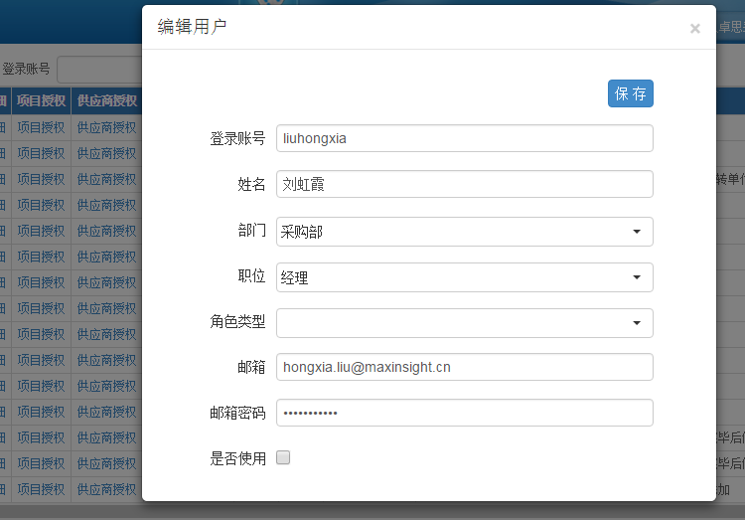
43 | 采购归属统一处理 | 采购归属统一处理 | 微信(2017-10-09） | Y | 含有采购归属的页面: 应付流转单登记及查询 对公付款申请 对公付款查询 财务对公付款查询 =>采购归属调整为服务行业 决算统计表1-内部 决算统计表2-内部 决算统计表1-其他 决算统计表2-其他 =>采购归属调整为模块 项目统计-自定义:采购归属变更为服务行业 | 对公付款模板中采购归属更改为模块，增加服务行业列，其他没问题
44 | 用户管理 | 在用户管理添加废弃账号勾选框 | 微信(2017-10-11 高磊） | Y | 1.用户管理添加废弃勾选框，进行保存 2.登陆的时候对于已经废弃的账号提示账号不存在 | 是否在右图红框内进行勾选？如果是就没问题
45 | 确认单 | 预算外确认单-追加费用添加合计 | 微信(2017-10-11 徐维佳） | Y |  | 以往项目未添加合计; 见测试反馈
46 | 字典查询 | 字典查询增加应付流转单“支出用途”修改及增加； | 采购平台测试反馈20171010-gl.docx | Y | 在字典管理进行了添加 |  | Y
47 | 供应商管理 | 供应商评价表类型是否可以同需求书类型关联，不用再显示所有类型？现在在同一填写界面显示所有类型评价表。如下图 | 采购平台测试反馈20171010-gl.docx | Y | 电话沟通，可以按照选择评价类型的方式进行 | 没关联
48 | 决算统计表 | 决算统计表：有些字段下没有统计数据的原因是什么?应该都有数据啊 | 采购平台测试反馈20171010-gl.docx | Y | 确认了数据没有发现问题， 比如截图中的开元资产评估有限公司，只登记了一条数据，结算金额是12000，这条数据对应的提供服务是资产评估，所以对应的最后一列的资产评估是12000 目前是按照提供服务+费用构成来分组的。如果逻辑有问题，需要重新确认逻辑 | 逻辑没问题，但是应该有结算的才能有决算统计表，现在即使没结算的字段也有显示
49 | 需求书 | 场地布展未更新需求书，现在测试如下： | 采购平台测试反馈-20171010-X.docx | Y | 参考32项 | 需求书中样本复核中重复内容删除 | 参考32项
50 | 需求书 | 运输租赁需求书未设置成下拉菜单 | 采购平台测试反馈-20171010-X.docx | Y | 参考35项 |  | 参考35项
51 | 需求书 | 暗访需求书模板变更修改(参考最新的需求书模板) | 2017-10-10 提供的需求书模板 | Y | 在暗访需求书的配额添加了进店规避要求，二次进店，二次进店比例，名单来源。 对应的字典管理进行了添加 Excel 导出也做了相应的修改 |  | Y
52 | 需求书 | 编码及复核需求书模板变更修改(参考最新的需求书模板) | 2017-10-10 提供的需求书模板 | Y | 在编码及复核需求书的配额添加了AB卷，AB卷样本量或比例，问卷作答录音复核,问卷作答录音复核样本量或比例 对应的字典管理进行了添加 Excel 导出也做了相应的修改 |  | Y
53 | 需求书 | 车辆展评会需求书模板变更修改(参考最新的需求书模板) | 2017-10-10 提供的需求书模板 | Y | 在车辆展评会需求书的配额添加名单来源 对应的字典管理进行了添加 Excel 导出也做了相应的修改 |  | 见测试反馈
54 | 需求书 | 深访记日记留置需求书模板变更修改(参考最新的需求书模板) | 2017-10-10 提供的需求书模板 | Y | 在深访记日记留置需求书的配额添加名单来源 对应的字典管理进行了添加 Excel 导出也做了相应的修改 |  | 见测试反馈
55 | 需求书 | 面访及电访需求书模板版变更修改(参考罪行的需求书模板) | 2017-10-17提供的需求书模板 | Y | 在面访及电访需求书的配额添访问时长和成功率，名单来源 对应的字典管理进行了添加 Excel 导出也做了相应的修改 |  | 见测试反馈
56 | 需求书 | 明检需求书模板版变更修改(参考罪行的需求书模板) | 2017-10-17提供的需求书模板 | Y | 在明检需求书的配额添加了进店规避要求 对应的字典管理进行了添加 Excel 导出也做了相应的修改 |  | Y
57 | 需求书 | 深访记日记留置需求书模板版变更修改(参考罪行的需求书模板) | 2017-10-17提供的需求书模板 | Y | 在深访记日记留置需求书的配额添加了访问时长 对应的字典管理进行了添加 Excel 导出也做了相应的修改 |  | 见测试反馈
58 | 需求书 | 网络调研需求书模板版变更修改(参考罪行的需求书模板) | 2017-10-17提供的需求书模板 | Y | 在网络调研需求书的配额添加了访问时长，名单来源 对应的字典管理进行了添加 Excel 导出也做了相应的修改 |  | 见测试反馈
59 | 需求书 | 座谈会需求书模板版变更修改(参考罪行的需求书模板) | 微信沟通（2017-10-21 高磊) | Y | 在座谈会需求书的配额添加了名单来源 对应的字典管理进行了添加 Excel 导出也做了相应的修改 |  | 见测试反馈

